PTC-LC700
Cálculo de Vazão Compensada pela Temperatura e Pressão

Dados de Projeto: |  |  |  |  |  |  | Dados dos Transmissores: |  | Temperatura: |  | Pressão:
Vazão de Vapor: | 200 | ton/h |  |  |  |  |  | LiLo | 0 | °C | 0 | kgf/cm²
Temperatura: | 330 | °C |  |  |  |  |  | LiHi | 400 | °C | 30 | kgf/cm²
Pressão: | 25 | kgf/cm²

Equação para gases:

 |  |  |  |  |  |  | Vazão |  | Temperatura |  | Pressão
 |  |  |  |  |  |  | 200 |  | 300 | °C | 1 | kgf/cm²

PTC
Qc = Vazão Compensada
Q = Vazão lida (não compensada)
P = Pressão Absoluta, em UE |  |  |  |  |  |  |  |  |  |  |  |  | 200 | 23.493 | 0.070 | 333.33333333
T = Temperatura absoluta, em UE |  |  |  |  |  |  |  |  |  |  |  |  |  | 273.15 | 0.04 | 7500
A,B e C = Coeficientes para correção do fator de compressibilidade (Z)
Para gases ideais: A= 0 , B= 0 , C= 1
K = Constante que define as condições de projeto do elemento primário |  |  |  |  |  |  |  |  |  |  |  | Qc= | 200 | 46.679739652
é calculado por (absolutos): |  |  |  |  |  |  |  |  |  |  |  |  |  | 573.15
 |  |  |  |  |  |  |  |  | 57.077
 |  | = | 23.186260848 |  |  |  |  | Vazão Compensada |  |  |  | Qc= | 200 | 0.28538429136

P=P_0+(α_P*p)/10000
Como as entradas do bloco são em porcentagem e os sinais dos transmissores |  |  |  |  |  |  |  |  |  |  |  | Qc= | 57.076858273
raramente são em unidades absolutas, o bloco transforma todas as medidas
em unidades absolutas, de acordo com as expressões: |  |  |  |  |  |  |  | Estes cálculos foram validados
 |  |  |  |  |  |  |  | no projeto da Caldeira Caçu.
 |  |  | No caso do LC700 dividir por 10000 |  |  |  |  | Detalhes na OS 2008-03402
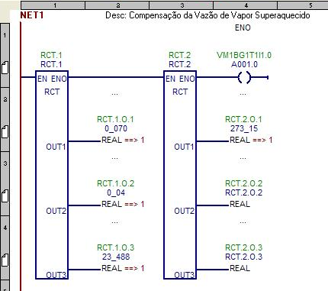
onde P0 é o valor correspondente a 0% do transmissor em pressão absoluta
se a faixa do transmissor for igual a ZERO temos que a pressão absoluta:
P0=0+1,013 = 1,013.
 |  | 30
Neste caso temos -> | 1.013 |  |  | 1.01325 | 0.003
T=T_0+(α_T*t)/10000
 |  |  |  |  |  |  |  |  |  |  |  |  | RCT.1.O.1 | 0.070

 |  |  |  |  |  |  |  |  |  |  |  |  | RCT.1.O.2 | 0.04
e, |  |  | No caso do LC700 dividir por 10000
 |  |  |  |  |  |  |  |  |  |  |  |  | RCT.1.O.3 | 23.493

onde T0 é o valor correspondente a 0% do transmissor em temperatura absoluta |  |  |  |  |  |  |  |  |  |  |  |  | RCT.2.O.1 | 273.15
se a faixa do transmissor for igual a ZERO temos que a temperatura absoluta:
T0=0+273,15 = 273,15.
 |  | 400
Neste caso temos -> | 273.15 |  |  | 273.15 | 0.04

Substituindo na equação dos Gases, temos:

 |  |  |  | 1.01325 | 0.003 | 23.1863
 |  |  |  | 273.15 | 0.04

A compensação será feita pela seguinte equação:

 |  |  |  | 23.493 | 0.070
 |  |  |  | 273.15 | 0.04

